Sheet1
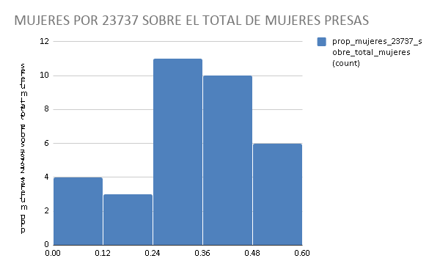
jurisdiccion_descripcion | anio_censo | presos/as total | varones_total | mujeres_total | varones_total_porcen | mujeres_total_porcen | condenados/as total | procesados/as total | condenados/as total_porcen | procesados/as total_porcen | presos/as 23737 | varones_23737 | mujeres_23737 | varones_23737_porcen | mujeres_23737_porcen | condenados/as 23737 | procesados/as 23737 | condenados/as 23737_porcen | procesados/as 23737_porcen | diferencia_proce_conde_23737 | proporcion_23737_sobre_total | prop_varones_23737_sobre_total_varones | prop_mujeres_23737_sobre_total_mujeres
PROVINCIAL - Buenos Aires | 2006 | 20548 | 19794 | 754 | 96.33% | 3.67% | 4366 | 15648 | 21.25% | 76.15% | 337 | 235 | 102 | 69.73% | 30.27% | 13 | 324 | 3.86% | 96.14% | 92.28% | 1.64% | 1.19% | 13.53%
PROVINCIAL - Buenos Aires | 2007 | 21930 | 21078 | 852 | 96.11% | 3.89% | 4545 | 16841 | 20.73% | 76.79% | 1013 | 733 | 280 | 72.36% | 27.64% | 57 | 950 | 5.63% | 93.78% | 88.15% | 4.62% | 3.48% | 32.86%
PROVINCIAL - Buenos Aires | 2008 | 23283 | 22333 | 950 | 95.92% | 4.08% | 5586 | 17230 | 23.99% | 74.00% | 1462 | 1074 | 388 | 73.46% | 26.54% | 201 | 1257 | 13.75% | 85.98% | 72.23% | 6.28% | 4.81% | 40.84%
PROVINCIAL - Buenos Aires | 2009 | 23342 | 22374 | 968 | 95.85% | 4.15% | 7234 | 15631 | 30.99% | 66.97% | 1696 | 1291 | 405 | 76.12% | 23.88% | 383 | 1300 | 22.58% | 76.65% | 54.07% | 7.27% | 5.77% | 41.84%
PROVINCIAL - Buenos Aires | 2010 | 26255 | 25160 | 1095 | 95.83% | 4.17% | 10059 | 15706 | 38.31% | 59.82% | 2115 | 1679 | 436 | 79.39% | 20.61% | 571 | 1541 | 27.00% | 72.86% | 45.86% | 8.06% | 6.67% | 39.82%
PROVINCIAL - Buenos Aires | 2011 | 27132 | 25929 | 1203 | 95.57% | 4.43% | 11158 | 15455 | 41.12% | 56.96% | 2500 | 1992 | 508 | 79.68% | 20.32% | 741 | 1744 | 29.64% | 69.76% | 40.12% | 9.21% | 7.68% | 42.23%
PROVINCIAL - Buenos Aires | 2012 | 27143 | 25944 | 1199 | 95.58% | 4.42% | 11481 | 15172 | 42.30% | 55.90% | 2534 | 1991 | 543 | 78.57% | 21.43% | 746 | 1749 | 29.44% | 69.02% | 39.58% | 9.34% | 7.67% | 45.29%
PROVINCIAL - Buenos Aires | 2013 | 28135 | 27002 | 1133 | 95.97% | 4.03% | 12452 | 15145 | 44.26% | 53.83% | 2547 | 2141 | 406 | 84.06% | 15.94% | 864 | 1644 | 33.92% | 64.55% | 30.62% | 9.05% | 7.93% | 35.83%
PROVINCIAL - Buenos Aires | 2014 | 30475 | 29279 | 1196 | 96.08% | 3.92% | 13371 | 16484 | 43.88% | 54.09% | 2435 | 2094 | 341 | 86.00% | 14.00% | 766 | 1629 | 31.46% | 66.90% | 35.44% | 7.99% | 7.15% | 28.51%
PROVINCIAL - Buenos Aires | 2015 | 31878 | 30726 | 1152 | 96.39% | 3.61% | 14626 | 16722 | 45.88% | 52.46% | 2617 | 2291 | 326 | 87.54% | 12.46% | 817 | 1754 | 31.22% | 67.02% | 35.80% | 8.21% | 7.46% | 28.30%
PROVINCIAL - Buenos Aires | 2016 | 33789 | 32631 | 1144 | 96.57% | 3.39% | 16748 | 16677 | 49.57% | 49.36% | 2642 | 2331 | 298 | 88.23% | 11.28% | 939 | 1682 | 35.54% | 63.66% | 28.12% | 7.82% | 7.14% | 26.05%
PROVINCIAL - Buenos Aires | 2017 | 37645 | 36253 | 1323 | 96.30% | 3.51% | 20171 | 17067 | 53.58% | 45.34% | 3732 | 3246 | 428 | 86.98% | 11.47% | 1324 | 2367 | 35.48% | 63.42% | 27.95% | 9.91% | 8.95% | 32.35%
PROVINCIAL - Buenos Aires | 2018 | 42829 | 41126 | 1624 | 96.02% | 3.79% | 21890 | 20463 | 51.11% | 47.78% | 4961 | 4284 | 630 | 86.35% | 12.70% | 1554 | 3360 | 31.32% | 67.73% | 36.40% | 11.58% | 10.42% | 38.79%
PROVINCIAL - Chaco | 2015 | 1271 | 1240 | 31 | 97.56% | 2.44% | 950 | 319 | 74.74% | 25.10% | 3 | 3 | 0 | 100.00% | 0.00% | 0 | 3 | 0.00% | 100.00% | 100.00% | 0.24% | 0.24% | 0.00%
PROVINCIAL - Chaco | 2016 | 1304 | 1274 | 30 | 97.70% | 2.30% | 1043 | 258 | 79.98% | 19.79% | 44 | 44 | 0 | 100.00% | 0.00% | 7 | 37 | 15.91% | 84.09% | 68.18% | 3.37% | 3.45% | 0.00%
PROVINCIAL - Chaco | 2017 | 1363 | 1328 | 35 | 97.43% | 2.57% | 1158 | 200 | 84.96% | 14.67% | 75 | 69 | 6 | 92.00% | 8.00% | 47 | 28 | 62.67% | 37.33% | -25.33% | 5.50% | 5.20% | 17.14%
PROVINCIAL - Chaco | 2018 | 1340 | 1304 | 36 | 97.31% | 2.69% | 1179 | 154 | 87.99% | 11.49% | 84 | 75 | 9 | 89.29% | 10.71% | 66 | 18 | 78.57% | 21.43% | -57.14% | 6.27% | 5.75% | 25.00%
PROVINCIAL - Córdoba | 2012 | 5884 | 5699 | 185 | 96.86% | 3.14% | 3033 | 2850 | 51.55% | 48.44% | 33 | 25 | 8 | 75.76% | 24.24% | 11 | 22 | 33.33% | 66.67% | 33.33% | 0.56% | 0.44% | 4.32%
PROVINCIAL - Córdoba | 2013 | 6692 | 6425 | 267 | 96.01% | 3.99% | 2943 | 3749 | 43.98% | 56.02% | 378 | 296 | 82 | 78.31% | 21.69% | 43 | 335 | 11.38% | 88.62% | 77.25% | 5.65% | 4.61% | 30.71%
PROVINCIAL - Córdoba | 2014 | 6170 | 5925 | 245 | 96.03% | 3.97% | 2784 | 3384 | 45.12% | 54.85% | 398 | 306 | 92 | 76.88% | 23.12% | 61 | 337 | 15.33% | 84.67% | 69.35% | 6.45% | 5.16% | 37.55%
PROVINCIAL - Córdoba | 2015 | 6652 | 6395 | 257 | 96.14% | 3.86% | 2826 | 3826 | 42.48% | 57.52% | 433 | 348 | 85 | 80.37% | 19.63% | 92 | 341 | 21.25% | 78.75% | 57.51% | 6.51% | 5.44% | 33.07%
PROVINCIAL - Córdoba | 2016 | 7162 | 6865 | 297 | 95.85% | 4.15% | 3026 | 4136 | 42.25% | 57.75% | 1450 | 1335 | 115 | 92.07% | 7.93% | 775 | 675 | 53.45% | 46.55% | -6.90% | 20.25% | 19.45% | 38.72%
PROVINCIAL - Córdoba | 2017 | 8175 | 7799 | 374 | 95.40% | 4.57% | 3384 | 4790 | 41.39% | 58.59% | 782 | 616 | 166 | 78.77% | 21.23% | 167 | 615 | 21.36% | 78.64% | 57.29% | 9.57% | 7.90% | 44.39%
PROVINCIAL - Córdoba | 2018 | 8974 | 8551 | 423 | 95.29% | 4.71% | 3647 | 5327 | 40.64% | 59.36% | 1006 | 824 | 182 | 81.91% | 18.09% | 195 | 811 | 19.38% | 80.62% | 61.23% | 11.21% | 9.64% | 43.03%
PROVINCIAL - Entre Rios | 2018 | 1944 | 1898 | 46 | 97.63% | 2.37% | 1789 | 148 | 92.03% | 7.61% | 44 | 38 | 6 | 86.36% | 13.64% | 39 | 5 | 88.64% | 11.36% | -77.27% | 2.26% | 2.00% | 13.04%
PROVINCIAL - Formosa | 2015 | 456 | 439 | 15 | 96.27% | 3.29% | 210 | 235 | 46.05% | 51.54% | 2 | 2 | 0 | 100.00% | 0.00% | 0 | 2 | 0.00% | 100.00% | 100.00% | 0.44% | 0.46% | 0.00%
PROVINCIAL - Formosa | 2016 | 554 | 520 | 31 | 93.86% | 5.60% | 205 | 342 | 37.00% | 61.73% | 52 | 41 | 11 | 78.85% | 21.15% | 0 | 52 | 0.00% | 100.00% | 100.00% | 9.39% | 7.88% | 35.48%
PROVINCIAL - Formosa | 2017 | 625 | 582 | 39 | 93.12% | 6.24% | 259 | 355 | 41.44% | 56.80% | 99 | 78 | 21 | 78.79% | 21.21% | 7 | 92 | 7.07% | 92.93% | 85.86% | 15.84% | 13.40% | 53.85%
PROVINCIAL - Formosa | 2018 | 689 | 632 | 56 | 91.73% | 8.13% | 322 | 357 | 46.73% | 51.81% | 119 | 99 | 20 | 83.19% | 16.81% | 25 | 94 | 21.01% | 78.99% | 57.98% | 17.27% | 15.66% | 35.71%
PROVINCIAL - Salta | 2014 | 2412 | 2257 | 155 | 93.57% | 6.43% | 1278 | 1114 | 52.99% | 46.19% | 250 | 166 | 84 | 66.40% | 33.60% | 60 | 190 | 24.00% | 76.00% | 52.00% | 10.36% | 7.35% | 54.19%
PROVINCIAL - Salta | 2015 | 2596 | 2448 | 148 | 94.30% | 5.70% | 1551 | 1024 | 59.75% | 39.45% | 342 | 260 | 82 | 76.02% | 23.98% | 182 | 160 | 53.22% | 46.78% | -6.43% | 13.17% | 10.62% | 55.41%
PROVINCIAL - Salta | 2016 | 2778 | 2631 | 147 | 94.71% | 5.29% | 1873 | 882 | 67.42% | 31.75% | 389 | 311 | 78 | 79.95% | 20.05% | 289 | 100 | 74.29% | 25.71% | -48.59% | 14.00% | 11.82% | 53.06%
PROVINCIAL - Salta | 2017 | 2959 | 2804 | 155 | 94.76% | 5.24% | 1994 | 937 | 67.39% | 31.67% | 395 | 313 | 82 | 79.24% | 20.76% | 268 | 127 | 67.85% | 32.15% | -35.70% | 13.35% | 11.16% | 52.90%
PROVINCIAL - Salta | 2018 | 3213 | 3040 | 173 | 94.62% | 5.38% | 2160 | 1049 | 67.23% | 32.65% | 404 | 319 | 85 | 78.96% | 21.04% | 283 | 121 | 70.05% | 29.95% | -40.10% | 12.57% | 10.49% | 49.13%
PROVINCIAL - Santiago del Estero | 2018 | 473 | 449 | 24 | 94.93% | 5.07% | 434 | 39 | 91.75% | 8.25%

DISTRIBUCION (AGREGADA) DE PROCESADOS/AS (ROJO) Y CONDENADOS/AS (AZUL) POR PROVINCIA |  |  |  |  |  | DISTRIBUCION (AGREGADA) DE PROCESADOS/AS (ROJO) Y CONDENADOS/AS (AZUL) POR AÑO
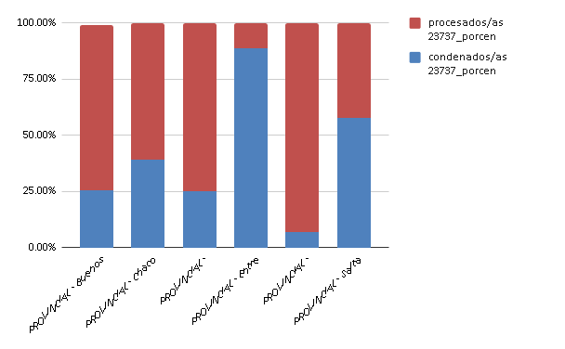
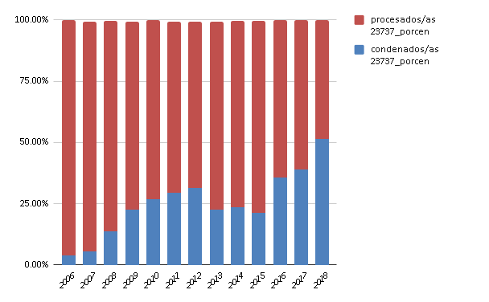

DISTRIBUCION DE PROCESADOS/AS (ROJO) Y CONDENADOS/AS (AZUL) POR PROVINCIA Y AÑO
BUENOS AIRES
CHACO
CORDOBA
FORMOSA
SALTA

año | condenados/as 23737 | procesados/as 23737 |  | jurisdiccion_descripcion | condenados/as 23737 | procesados/as 23737 |  | jurisdiccion_descripcion | condenados/as 23737 | procesados/as 23737 |  | jurisdiccion_descripcion | condenados/as 23737 | procesados/as 23737 |  | jurisdiccion_descripcion | condenados/as 23737 | procesados/as 23737
2006 | 0.038575667656 | 0.96142433234 |  | 2015 | 0 | 1 |  | 2012 | 0.33333333333 | 0.66666666667 |  | 2015 | 0 | 1 |  | 2014 | 0.24 | 0.76
2007 | 0.056268509378 | 0.93780848963 |  | 2016 | 0.15909090909 | 0.84090909091 |  | 2013 | 0.11375661376 | 0.88624338624 |  | 2016 | 0 | 1 |  | 2015 | 0.53216374269 | 0.46783625731
2008 | 0.13748290014 | 0.85978112175 |  | 2017 | 0.62666666667 | 0.37333333333 |  | 2014 | 0.15326633166 | 0.84673366834 |  | 2017 | 0.070707070707 | 0.92929292929 |  | 2016 | 0.74293059126 | 0.25706940874
2009 | 0.2258254717 | 0.76650943396 |  | 2018 | 0.78571428571 | 0.21428571429 |  | 2015 | 0.21247113164 | 0.78752886836 |  | 2018 | 0.21008403361 | 0.78991596639 |  | 2017 | 0.67848101266 | 0.32151898734
2010 | 0.26997635934 | 0.72860520095 |  |  |  |  |  | 2016 | 0.53448275862 | 0.46551724138 |  |  |  |  |  | 2018 | 0.7004950495 | 0.2995049505
2011 | 0.2964 | 0.6976 |  |  |  |  |  | 2017 | 0.21355498721 | 0.78644501279
2012 | 0.29439621152 | 0.69021310182 |  |  |  |  |  | 2018 | 0.19383697813 | 0.80616302187
2013 | 0.33922261484 | 0.64546525324
2014 | 0.31457905544 | 0.66899383984
2015 | 0.31218953 | 0.67023309133
2016 | 0.35541256624 | 0.63663890992
2017 | 0.35476956056 | 0.63424437299
2018 | 0.31324329772 | 0.67728280589

Cambios relativos comparados siempre con el primer año registrado de los presos/as totales y por delitos de la ley 23737
BUENOS AIRES
CORDOBA
SALTA

año | total | 23737 |  | año | total | 23737 |  | año | total | 23737
2006 | 0 | 0 |  | 2012 | 0 | 0 |  | 2014 | 0 | 0
2007 | 0.06725715398 | 2.005934718 |  | 2013 | 0.13732155 | 10.45454545 |  | 2015 | 0.07628524046 | 0.368
2008 | 0.1331029784 | 3.338278932 |  | 2014 | 0.04860639021 | 11.06060606 |  | 2016 | 0.1517412935 | 0.556
2009 | 0.1359743041 | 4.03264095 |  | 2015 | 0.1305234534 | 12.12121212 |  | 2017 | 0.2267827529 | 0.58
2010 | 0.277739926 | 5.275964392 |  | 2016 | 0.2171991842 | 42.93939394 |  | 2018 | 0.3320895522 | 0.616
2011 | 0.3204204789 | 6.418397626 |  | 2017 | 0.3893609789 | 22.6969697
2012 | 0.3209558108 | 6.519287834 |  | 2018 | 0.5251529572 | 29.48484848
2013 | 0.3692330154 | 6.557863501
2014 | 0.4831127117 | 6.225519288
2015 | 0.551391863 | 6.765578635
2016 | 0.644393615 | 6.839762611
2017 | 0.8320517812 | 10.07418398
2018 | 1.084339108 | 13.72106825

 |  |  |  | HISTOGRAMA DE LA PROPORCION DE MUJERES POR 23737 SOBRE EL TOTAL DE MUJERES

